Hoja de Control
 | 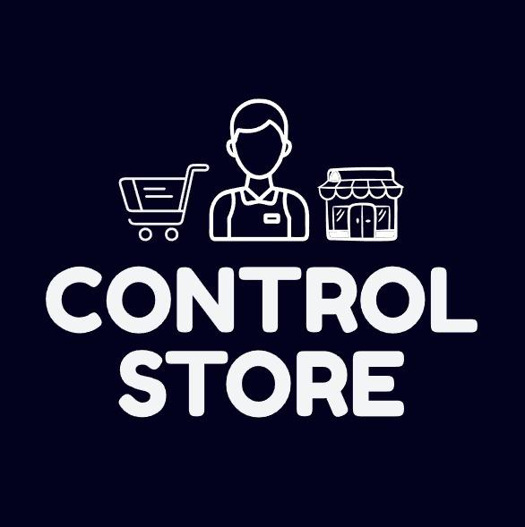
 | CONTROL STORE

HOJA DE CONTROL

Organismo | AUTOSERVICIO DE LA AYUELAL
Proyecto | CONTROL STORE
Entregable | Recolección de Información
Autor | CONTROL STORE
Versión / Edición | 0100 |  | Fecha Versión | 19/03/2026
Aprobado Por | EDWIN ALBEIRO RAMOS VILLAMIL |  | Fecha Aprobación | 19/03/2026
 |  |  | Nº Total de Páginas | 7

REGISTRO DE CAMBIOS |  |  |  |  | SI

Versión | Causa del cambio | Responsable del cambio |  | Fecha del cambio
0100 | Versión Inicial | Brayan Torres |  | 19/03/2026
0101 | Versión De Entrega | Brayan Torres |  | 14/04/2026
0102 | Arreglos / Encuesta | Stiven Vargas / Brayan Torres |  | 09/06/2026

CONTROL DE DISTRIBUCIÓN

Nombre y Apellidos
STIVEN VERGAS
BRAYAN TORRES
DAVID ORTEGON

Resultados Encuesta
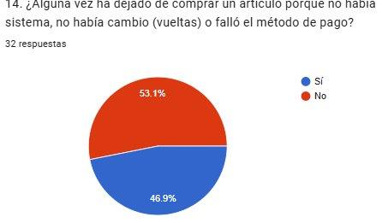
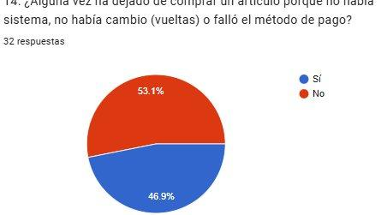
RESULTADOS DE ENCUESTA - CONTROL STORE
Proyecto: Control Store | ADSO - SENA CEET | Responsable: Brayan Alexander Torres Peña | Fecha: 03/26
P1: ¿Con qué frecuencia realiza sus compras? | P2: ¿En qué horario prefiere realizar sus compras?
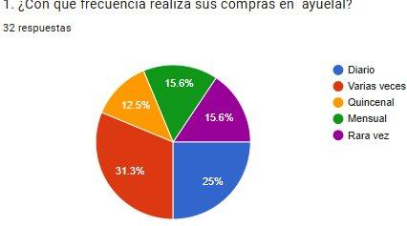
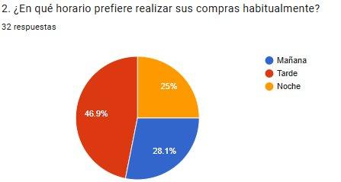
 |  | https://docs.google.com/forms/d/1Q5xqj7iRgGfEZDQJjzVfQIOfzdkXGYoLQ-adNdPo1v0/edit#responses

P3: ¿Cuáles son los productos que más adquiere? | P4: ¿Cómo califica la variedad de productos?
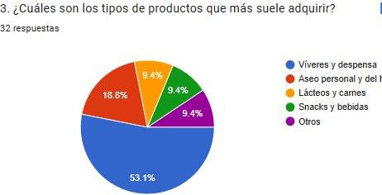
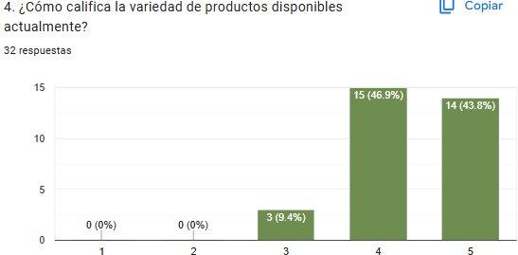

P5: ¿Suele encontrar todos los productos que busca? | P6: ¿Cómo califica el tiempo de espera al pagar?
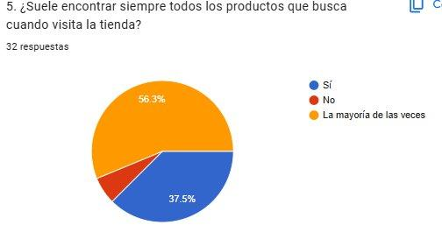
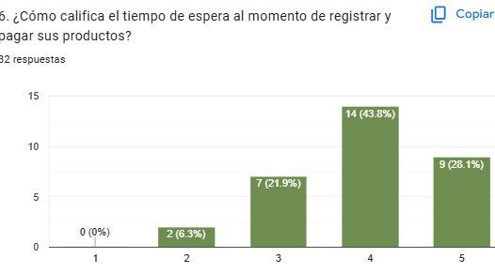

P7: ¿Qué método de pago utiliza más? | P8: ¿Ha tenido errores en precios o cobros?
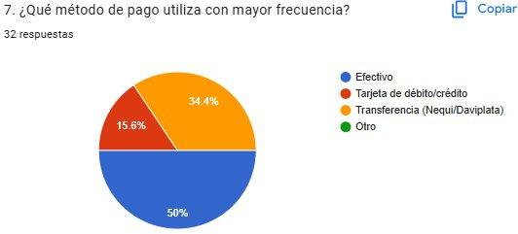
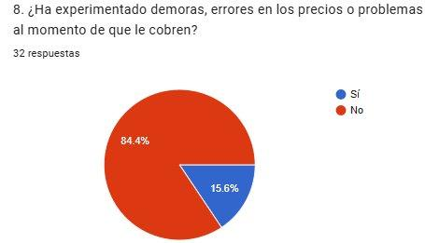

P9: ¿Qué tan importante es el recibo detallado? | P10: ¿Cómo califica la claridad del cobro?
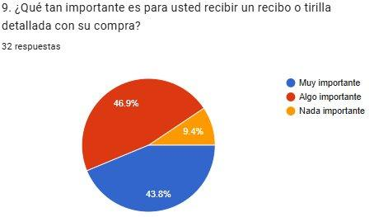
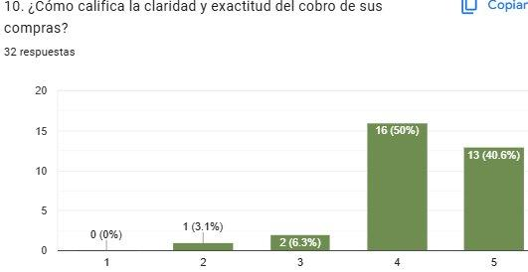

P11: ¿Consultaría disponibilidad de producto por app? | P12: ¿Utilizaría sistema de pedidos a domicilio?
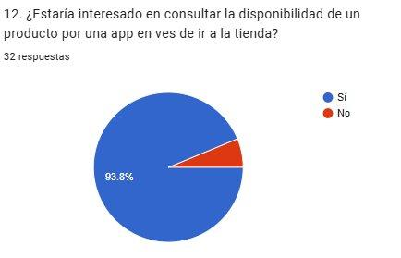
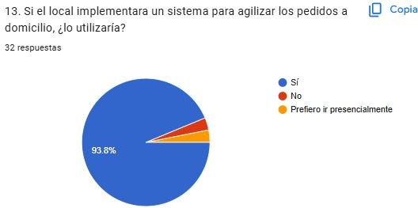

P13: ¿Ha dejado de comprar por fallo en el sistema? | P14: (Confirmación P13)

